公司项目结构演变
电商UI

下订单

企业数据总线
电商UI
财务
DB2
电商UI
仓储
DB3
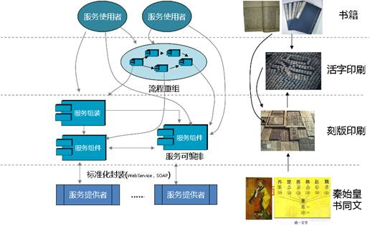
电商UI
订单--财务--仓储--物流--用户
DB
电商UI
订单--财务--仓储--物流--用户
DB1--DB2--DB3--DB4--DB5
电商UI
订单
DB1
电商UI
物流
DB4
电商UI
用户
DB5

IP库、日志系统、分析系统、在线系统、监控系统

成熟的公司项目结构
财务系统
订单系统
物流系统
用户系统

财务系统
订单系统
物流系统
用户系统

财务系统
订单系统
物流系统
用户系统

统一标准 | 统一标准 | 统一标准 |  | 统一标准

数据总线

统一标准 | 统一标准 | 统一标准 | 统一标准

财务系统
订单系统
物流系统
用户系统

总线-服务的注册与发现
Client1
数据总线
Service1
 | 用户服务

Client2
Service2

Client3
Service2

Client4

Service1
获取ip、端口信息

Client5
 | 注册

Service1

 | 心跳检测
Service2

